Resumen general
 | Guía visual Taxonomía de Finanzas Sostenibles de Panamá
 | El siguiente es un resumen general de los objetivos de contribución sustancial, sectores y actividades definidos en la TFS-CR.
 | Para ver la lista completa de actividades incluidas por sector, por favor refiérase a la Taxonomía.
 | Mitigación |  |  | Adaptación |  |  |  |  |  | Uso del Suelo

 | Sector | Número de actividades | Descripción
 | Energía | 18 actividades | Actividades de la TFS- PAN junto a sus criterios de elegibilidad (contribución sustancial) y Requisitos de NHDS, justo con el listado de documentación sugerida para dar cumplimiento a los criterios y requisitos | Caso 1 | Actividades con criterios de contribución sustancial específicos Corresponde a actividades económicas y activos para los cuales la TFS-CR define criterios técnicos de contribución sustancial específicos para el objetivo de adaptación. En este caso, la alineación se determina mediante el cumplimiento directo de dichos criterios y requisitos establecidos. | Caso 2 | Actividades y activos potencialmente alineados Incluye listado potencial de actividades económicas, activos o medidas que pueden contribuir sustancialmente a la adaptación, siempre que el proyecto financiado demuestre la reducción de riesgos climáticos o el fortalecimiento de la resiliencia. La evaluación requiere identificar y clasificar el nivel de riesgo climático del proyecto, y sustentar la contribución mediante un análisis técnico cuantitativo y cualitativo cuando el riesgo sea alto, o mediante un análisis cualitativo cuando el riesgo sea moderado o bajo. | Caso 3 | Otras actividades económicas y activos Aplica a actividades económicas, activos o medidas no incluidas en el Caso 1 ni en el Caso 2, que estén relacionadas con la adaptación al cambio climático. En este caso, la contribución sustancial se evalúa con base en criterios generales de adaptación, distinguiendo entre actividades adaptadas y actividades que permiten la adaptación, y demostrando el cumplimiento de al menos uno de los criterios aplicables, además del criterio transversal, según corresponda. |  |  | Agricultura | Forestal | Ganadería
 | Transporte | 6 actividades |  |  |  |  |  |  |  |  | Básica | 6 Prácticas |  | 3 Prácticas
 | Construcción | 4 actividades |  | Sector | Número de Actividades | Sector | Número de Actividades potenciales |  |  |  | Intermedia | 1 Prácticas |  | 4 Prácticas
 | Residuos | 7 actividades |  | Sistemas de información y tecnología (TIC) | 1 actividad | Energía | 7 actividades |  |  |  | Avanzada | 3 Prácticas |  | 2 Prácticas
 | Manufactura | 8 actividades |  | Suministro y tratamiento de agua | 6 actividades | Transporte | 6 actividades
 | Agua | 4 actividades |  |  |  | Construcción | 11 actividades
 |  |  |  |  |  | Residuos | 5 actividades
 |  |  |  |  |  | Manufactura | 8 actividades
 |  |  |  |  |  | TIC | 10 actividades
 |  |  |  |  |  | Agua | 12 actividades
 |  |  |  |  |  | Usos del suelo | 7 actividades

Transversales
 |  |  |  |  |  | Salvaguardas Sociales Mínimas (SSM) | Listado de los instrumentos y fuentes de verificación sugerida para dar cumplimiento con las Salvaguardas Mínimas Sociales SSM

 |  |  |  | La documentación sugerida en este documento tiene carácter orientativo y no constituye una lista exhaustiva ni exclusiva de los medios de verificación aplicables para demostrar la alineación con la Taxonomía. Los usuarios pueden presentar distintos tipos de evidencia como informes técnicos, licencias ambientales, permisos, certificados, garantías u otros documentos equivalentes, siempre que acrediten el cumplimiento de los criterios establecidos.

Dashboard
 | La Herramienta de Verificación Documental para la Implementación de la Taxonomía de Finanzas Sostenibles de Panamá (TFS-PAN) es una herramienta diseñada para evaluar de manera estructurada, transparente y consistente, la alineación de operaciones de crédito con la TFS-PAN, conforme a los criterios técnicos establecidos. Este Anexo es complementario a la "Guía de implementación". Para conocer en detalle el paso a paso para evaluar la elegibilidad y alineación de una operación de crédito con la TFS-PAN, por favor refiérase a la Guía de implementación
 | Instrucciones de uso
 | 1. Seleccione el objetivo, sector o actividad úbicamente en los campos que cuenten con la flecha azul, la cual indica que ese elemento puede ser modificado
 | 2. Los campos correspondientes al criterio a verificar y la documentación sugerida se completarán de forma automática en función de las selecciones realizadas.

Herramienta de Verificación Documental para la Implementación de la TFS-PAN

 | Objetivo | Mitigación |  | Sector | Suministro de electricidad, gas, vapor y aire acondicionado​ |  | Actividad | EGE5. Generación de electricidad a partir de energía hidroeléctrica

1
 | Criterios de Contribución Sustancial

Criterio de contribución sustancial |  |  |  |  |  | Documentación sugerida para dar cumplimiento al criterio de contribución sustancial |  |  | Indicadores de seguimiento propuestos
La actividad cumple con cualquiera de los siguientes criterios (incluye sistemas nuevos y de modernización o rehabilitación): Sistemas a filo de agua (sin reservorios): - Las instalaciones de energía hidroeléctrica a filo de agua deben alinearse con los parámetros establecidos por las autoridades ambientales relevantes para ser elegibles. Sistemas con reservorios o embalses: - La densidad de potencia de la instalación de generación de electricidad es superior a 5 W/m2, o -Las emisiones de GEI del ciclo de vida de la generación de electricidad a partir de energía hidroeléctrica son inferiores a 100 gCO2 e/kWh5 . Las emisiones de GEI del ciclo de vida se calculan utilizando la Organización Internacional de Normalización (ISO) 14067:2018,14064-1:2018 o la herramienta G-res. Las emisiones cuantificadas de GEI del ciclo de vida son verificadas por un tercero independiente Almacenamiento por bombeo hidroeléctrico: - Los sistemas de almacenamiento por bombeo deben cumplir con los criterios para los sistemas con reservorios. - Las instalaciones de almacenamiento por bombeo son elegibles si cumplen con los requisitos anteriores. Es importante asegurar que se cargarán las instalaciones con energía que tiene emisiones menos de 100gCO2/kWh. |  |  |  |  |  | 1. Para clasificar el tipo de sistema, solicitar el diseño técnico donde se permita evidenciar su clasificación. Adicionalmente: 2. Para sistemas a filo de agua: - Solicitar la documentación que valide el cumplimiento de las normativas y regulaciones ambientales emitidas por las entidades correspondientes. En su defecto, solicitar una declaración de cumplimiento relacionando las normativas aplicables. 3. Para sistemas con reservorios o embalses: - Solicitar el diseño técnico donde se evidencie la densidad de potencia de la instalación. Verificar frente al umbral establecido por la Taxonomía. - Solicitar el cálculo de emisiones de gases de efecto invernadero durante el ciclo de vida. Verificar la validez de la metodología del cálculo (ejemplos listados en el criterio o similares equivalentes). 4. Para sistemas con almacenamiento por bombeo hidroeléctrico: - En caso de que aplique, solicitar el cálculo de emisiones de gases de efecto invernadero correspondientes a la energía empleada para la carga de las instalaciones. Verificar el cumplimiento del umbral establecido en la Taxonomía. |  |  | I. Capacidad instalada o proyectada (MW) II. Generación de energía eléctrica anual (KWh/año) (proyectada vs anual) III. Emisiones de CO2eq por kWh generada o proyectada en el ciclo de vida (tCO2eq/Kwh)

2
Guía visual de los objetivos ambientales definidos en la TFS-PAN
 | Requisitos de cumplimiento generales



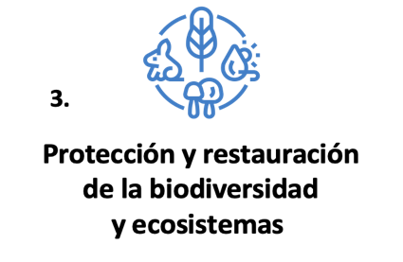
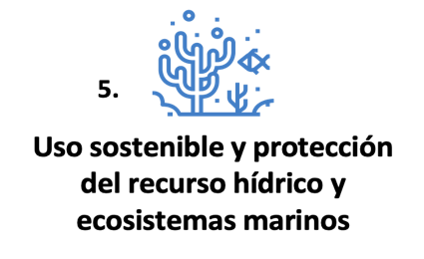
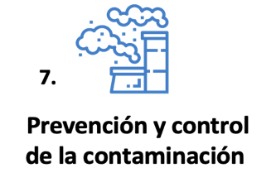
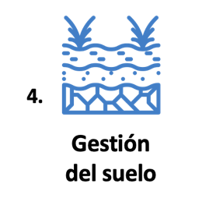
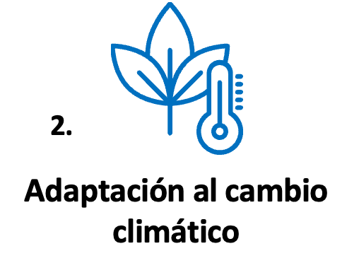

Objetivo ambiental
Requisito general
Preguntas clave
Fuentes de verificación sugeridas
 |  | Objetivo ambiental

 |  |  |  | 1. Aplicar criterios de Economía Circular o la normativa nacional vigente relacionada a la retirada y desmantelamiento de plantas e infraestructuras relacionadas con la actividad económica. 2. Demostrar ambición para maximizar el uso eficiente, la reducción, la reparación, el reciclaje y la reutilización de materiales durante el ciclo de vida operativo de la actividad (ej, a través de acuerdos contractuales con empresas de reciclaje e integración del coste del reciclaje), el tratamiento adecuado y la eliminación de residuos (ej, una gestión adecuada al final de la vida útil de las baterías o RAEE) y el cumplimiento, como productor, de las normas de responsabilidad ampliada del productor. 3. Demostrar la ambición de que las nuevas instalaciones se diseñen y fabriquen para una alta durabilidad, fácil de desmontar, renovar y reciclar. 4. Garantizar la reparación adecuada de las instalaciones y equipos, y la accesibilidad e intercambiabilidad de los componentes del equipo de la actividad. |  | ¿La actividad aplica criterios de economía circular o cumple con la normativa nacional sobre retiro y desmantelamiento de plantas e infraestructuras? ¿Existen acuerdos contractuales con empresas de reciclaje para garantizar la reutilización y el tratamiento adecuado de materiales? ¿Cómo se asegura la gestión adecuada al final de la vida útil de baterías o RAEE? ¿La empresa cumple con las normas de responsabilidad ampliada del productor? |  |  | Plan de retiro o desmantelamiento de equipos e infraestructura, con cronograma. - Contratos con gestores de residuos para disposición de componentes (tanques, baterías, estructuras metálicas). - Registros de reciclaje o reutilización de materiales al momento del desmantelamiento. - Evidencia de aprovechamiento de partes o reutilización de componentes en otros sitios. - Certificados de disposición final emitidos por gestores autorizados. - Contratos de proveedores, terminos de garantías - Registros de mantenimientos realizados, con evidencias de cumplimiento de especificaciones del fabricante. - Plan de gestión de residuos con metas de reducción, reparación y reciclaje. - Plan de Manejo Ambiental
 |  | Transición hacia una economía circular

 | Instrucciónes de uso:

 | 1. Asegurese de escoger el objetivo y el sector correctamente en el paso (1) y seleccione un objetivo ambiental en la celda de arriba

 | 2. Verifique el cumplimiento de los requisitos generales por cada objetivo ambiental.

 | Nota: Se debe verificar el cumplimiento los criterios generales para cada uno de los 7 objetivos ambientales - estos son comunes para todos los sectores y actividades, excepto el sector de Uso del Suelo

Para mayor información referirse a la guía de implementación

3
 | Requisitos de cumplimiento específico - No Hacer Daño Significativo (NHDS)

Nota: Los requisitos de cumplimiento específicos son únicos para cada actividad. Se debe verificar el cumplimiento de los criterios NHDS a cada uno de los siete objetivos ambientales (según aplique).
Para mayor información referirse a la guía de implementación
Instrucciónes de uso

1. Asegurese de escoger el objetivo, el sector y la actividad correctamente en el paso (1)

2. En este panel, seleccione un objetivo ambiental para verificar los criterios específicos a la actividad seleccionada

Objetivo ambiental
Criterio DNSH
Documentación sugerida para darle cumplimiento / metodología

 |  | Prevención y control de la contaminación | 1. Evitar los vertimientos a cuerpos de agua y generación de residuos durante la construcción de las plantas. 2. Aplicar las técnicas de ingeniería apropiadas y prácticas para la reducción del ruido y vibraciones, determinadas por las autoridades competentes. 3. Establecer un plan de gestión de la cuenca fluvial. |  |  |  |  | 1. Solicitar el estudio de impacto ambiental, donde se detalle la evaluación de vertimientos a cuerpos de agua 2. Solicitar un plan de manejo ambiental donde se detalle la evaluación de ruido y vibraciones de residuos provenientes de la construcción. Así mismo, se debe evidenciar la gestión de contaminación auditiva. 3. Solicitar y verificar el plan de gestión de la cuenca fluvial

Lista de DNSH que aplican para esta actividad:

 |  | Protección y restauración de la biodiversidad y ecosistemas
 |  | Uso sostenible y protección del recurso hídrico y ecosistemas marinos
 |  | Prevención y control de la contaminación

 | Aplican 3 de 6 DNSH

4
 | Salvaguardas Sociales Mínimas

Para mayor información referirse a la guía de implementación
Para verificar el cumplimiento de las Salvaguardas Sociales Mínimas y finalizar la alineación de la operación de crédito con la Taxonomía de Finanzas Sostenibles de Panamá, por favor pase a la pestaña siguiente, donde encontrara todos los criterios SSM y fuentes sugeridas de verificación.

 |  | SSM

 |  | ›

Uso del suelo
Sector de Uso del Suelo - Herramienta de Verificación Documental para la Implementación de la TFS-PAN
Debido a las particularidades del sector Uso del Suelo, la verificación sigue los pasos presentados en esta pestaña.
 | Instrucciones de uso
 | 1. Seleccione el subsector de Uso del Suelo y la actividad únicamente en los campos que cuenten con la flecha azul, la cual indica que ese elemento puede ser modificado.
 | 2. Los campos correspondientes al criterio a verificar y la documentación sugerida se completarán de forma automática en función de las selecciones realizadas.
 | Para mayor información del paso a paso consulte la guía de implementación.

1a
 | Requisitos mínimos de cumplimiento

Nota: Los requisitos de cumplimiento aplican por igual a los tres sectores bajo Uso del Suelo y a cada una de las actividades
Para más información consulte la guía de implementación
Requisitos de cumplimiento normativo
Plan Predial
 | 1. Requisitos de cumplimiento normativo

 | Solicite documentación que permita constatar el cumplimiento de la normativa aplicable al uso del suelo relacionada con ganadería, agricultura y forestal, incluyendo: 1. Localización del predio con respecto a la frontera agrícola y a zonas protegidas con áreas de exclusión. 2. La actividad debe acatar la normatividad relacionada con áreas protegidas o zonas de importancia ecológica. 3. La congruencia de las actividades productivas del predio con los Planes de Ordenamiento Territorial aplicables, ya sean con orientación ambiental o productiva, emitidas por autoridades competentes. 4. La atención de la normativa referente a los delitos contra los recursos naturales y el medio ambiente, las concesiones y protección de las fuentes de agua y aquella relativa a pesticidas prohibidos. 5. El uso racional de fertilizantes, insecticidas y pesticidas permitidos bajo un plan de manejo controlado y justificado (para fertilizantes, sintéticos y orgánicos, cantidades basadas en análisis de suelo, necesidades del cultivo y a través de sistemas eficientes de aplicación; para pesticidas (dentro de un programa integrado de manejo de plagas) y priorizando el uso de productos biológicos. |  |  |  |  |  |  | Además de cumplir con la normativa aplicable, se debe adoptar la gestión ambiental en la planificación del emprendimiento o del predio. En el desarrollo del plan predial se debe incorporar la gestión ambiental de acuerdo a dos niveles: - 1. Requisitos de cumplimiento preventivo (ver en más detalle el panel 1b abajo) - 2. Criterios de elegibilidad generales (ver en más detalle el panel 2 abajo) De manera que el plan predial integre las medidas de restauración y promoción de uso del suelo, así como las medidas climáticas descritas en los paneles abajo. Para permitir la evaluación de la gestión ambiental se requiere que exista una planificación de la transición productiva. La información mínima debe contener: -Diagnóstico con las características del predio y de la zona, con mapas de soporte, incluyendo tipo de entorno natural (p.ej., si existen ecosistemas catalogados como prioritarios en la cercanía), modelo de producción, rendimientos, retos y oportunidades. - Objetivo de la inversión, modificación o cambio productivo. - Descripción de la situación ambiental del predio y/o la zona. - Definición de la transición con la especificación de los cambios a realizar, las inversiones y los insumos necesarios, la ruta a seguir y el cronograma. - Cumplir con los requisitos de cumplimiento. - Resultados esperados con sus respectivos indicadores de impacto, como aumento de productividad, eficiencia en el uso de los recursos naturales y otras métricas de las mejoras.

1b
 | Requisitos de cumplimiento preventivo (dentro del plan predial)

Criterio de cumplimiento preventivo
 | Instrucciones
 | 1. Seleccione un objetivo ambiental para observar el criterio de cumplimiento preventivo |  |  |  |  |  |  | 1. Evitar la modificación del hábitat. 2. Proteger las áreas de bosque natural. 3. Disponer al menos un 30% del predio para regeneración o conservación. 4. Impedir la introducción de especies no nativas o con tendencias invasoras, 5. Controlar el uso de agroquímicos 6. Presentar un plan de gestión de las áreas naturales del predio. 7. Presentar un plan de manejo de agroquímicos junto con un plan de manejo integrado de plagas.
 | 2. Seleccione un sector de Uso del Suelo para observar la documentación sugerida
 | Nota: No es obligatorio cumplir con todos y cada uno de los criterios preventivos. Estos se deben entender como una guía para la revisión del plan predial
 | Para mayor información por favor consulte la guía de implementación
Aplican los siguientes objetivos ambientales (NHDS)

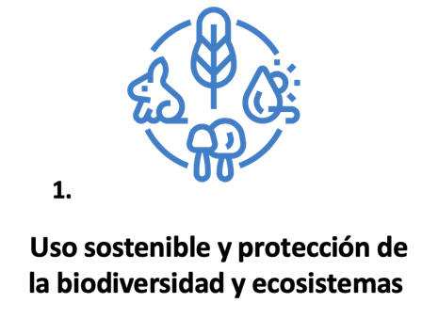
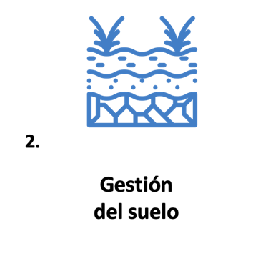
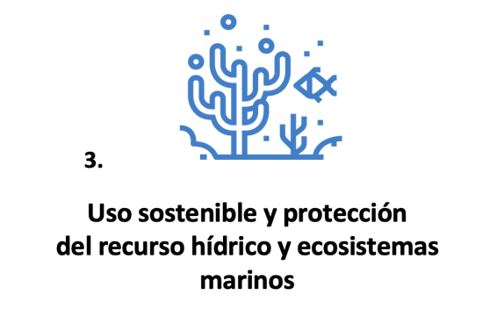
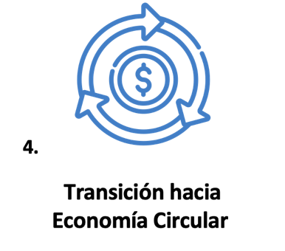

Documentación sugerida para darle cumplimiento / metodología

 |  |  |  |  |  |  |  | Solicitar y verificar: 1. Plan de Manejo Ambiental (PMA) o plan predial donde se tomen medidas para proteger la biodiversidad y los ecosistemas, medidas para evitar la propagación de especies invasoras, manejo integrado de plagas (MIP) y plan de manejo de fertilizantes, entre otros. 2. Mapa de las zonas con área de bosque natural y de cultivo forestal. 3. Validar que el predio no se encuentre dentro de áreas protegidas , fuera de la frontera agrícola o en áreas con zonas boscosas continuas. Esta validación puede realizarse mediante mapas de uso del suelo, mapas de cobertura vegetal, imágenes satelitales, o mapas de las zonas con área de bosque natural. 4. Validar que en el plan predial se delimiten áreas de exclusión para regeneración o conservación

 |  | Objetivo ambiental |  |  | Para el sector
 |  | 1. Uso sostenible y protección de la biodiversidad y sus ecosistemas |  |  | Forestal

 |  | Indicadores sugeridos
 |  | I. Emisiones capturadas o fijadas /ha II. % del predio para regeneración o conservación III. % de área a ser aprovechada Calidad del suelo IV. % de materia orgánica V. Contenido de nitritos, nitratos y fósforo en el suelo VI. % suelo recuperado/ restaurado VII. Área en zonas de recarga de cuenca reparada o protegida VIII. Área aislada mediante barreras cercas vivas o cortafuegos Biodiversidad IX. Número de árboles/ha sembrados X. Número de especies nativas por ha XI. Número de especies de organismos benéficos identificados XII. Número de especies silvestres no forestales

2
 | Criterios de elegibilidad generales (dentro del plan predial)

 | Instrucciones

Medidas de restauración y promoción
Medidas de acción climática
 | Las siguientes medidas pueden potenciar los beneficios ambientales y productivos en todos los sectores de uso del suelo.
 |  |  |  | • Reforestar y restaurar zonas de producción, captación y regulación del agua y el microclima. • Restaurar, rehabilitar o recuperar quebradas, manantiales y humedales, con sus correspondientes bosques de galería. Identificar el área específica a ser restaurada. • Usar tecnologías y métodos de control de transporte y deposición de sedimentos, nutrientes y agroquímicos. • Estabilizar terrenos con pendientes por medio de obras, medidas de control de erosión y siembra en curvas de nivel, barreras y coberturas vivas. • Promover el mejoramiento de la eficiencia, identificando fuentes de agua utilizadas; verificando ofertas, consumos, pérdidas y rendimientos. • Tecnificar los sistemas de riego y drenaje. • Promover el establecimiento de sistemas de cosecha de agua donde se justifique. • Indicar la meta de eficiencia en la planificación predial. |  |  |  |  |  | Adaptación climática • Mejorar la estabilización, restauración y protección de las zonas de recarga de los acuíferos. • Reducir el potencial de sedimentación de embalses • Ajustar los criterios de planificación hídrica, de acuerdo con la evaluación de escenarios climáticos y adecuarlos a los planes de adaptación climática aplicables. • Proteger y optimizar la oferta hídrica para otros usos no agrícolas, garantizar los caudales mínimos ecológicos (para las funciones de los ecosistemas de agua dulce y costeros), especialmente en períodos de escasez hídrica. • Establecer medidas y sistemas de control para el manejo de la escorrentía en temporadas de lluvias. Mitigación • Disminuir emisiones de metano en sistemas de tratamiento y en cultivos con uso intensivo del agua.
 | Nota: No es obligatorio integrar todas y cada una de las prácticas en el plan predial

 | 1. Por favor seleccione un objetivo ambiental para ver las medidas sugeridas para potenciar beneficios ambientales

Objetivo ambiental

 |  | Uso sostenible y protección de los recursos hídricos y los ecosistemas marinos

3
 | Criterios de elegibilidad sectoriales
Instrucciones y selección
 |  | Instrucciones para el sector "Ganadería" y "Agricultura" |  |  |  | Instrucciones para el sector Forestal

 |  | 1. Seleccione un sector y verifique en el panel bajo "propósito" que la actividad a financiar se enmarca en las actividades contempladas para este sector. |  |  |  | 1. Únicamente para el sector forestal: Seleccione el sector en el paso anterior, y luego una categoría de prácticas forestales.
 |  | 2. Seleccione un nivel de prácticas en el paso 3 (básicas, intermedias, avanzadas o no elegibles) para visualizar la lista de prácticas elegibles |  |  |  | 2. En caso de haber seleccionado la categoria 1.1 o 1.2 podrá visualizar la lista de prácticas elegibles directamente en el panel inferior derecho
 |  | 3. Para visualizar más información sobre la práctica y ejemplos, continue con la selección en la parte inferior "Ejemplos" |  |  |  | 3. En caso de haber seleccionado la categoría 2.1, 2.2 o 2.3 continue con la selección de un nivel de práctica (Básico, intermedio, avanzado) para visualizar la lista de prácticas elegibles en el panel inferior derecho.
1
2
3
 |  | Objetivo |  |  | Sector |  |  | Categoría - Forestal |  |  | Nivel de práctica
 |  | Uso del Suelo (Transversal) |  |  | Agricultura | Solo en caso de elegir el sector forestal continue con este panel: |  | -No aplica- |  | Independientemente del sector seleccionado, continue con la selección del nivel de práctica: | Prácticas básicas

Prácticas elegibles

1
Las prácticas no son mutuamente excluyentes, un predio puede adoptar combinaciones de ellas y/o escalonarlas en el cronograma de su plan de transición.
Para más información consulte la guía de implementación.
 |  | Propósito |  |  |  |  |  |  | Listas de prácticas elegibles por sector y nivel
 |  | La elegibilidad de las inversiones ambientalmente sostenibles en este sector se fundamenta en enfoques de producir-conservando, teniendo también un impacto en la restauración de los ecosistemas y un manejo integral del paisaje productivo para responder a los retos de la producción baja en carbono y resiliente al cambio climático. La producción debera enfocarse en: i) la protección y manejo racional y eficiente de los recursos hídricos; ii) la conservación, aprovechamiento racional y recuperación de los suelos; iii) la conservación de los bosques, biodiversidad, y otros ecosistemas naturales; iv) la restauración y regeneración ecológica de tierras y agro paisajes degradados y en proceso de degradación; v) la adaptación de los sistemas productivos a la variabilidad climática, y a los principios de sostenibilidad, agricultura regenerativa, conservación del ambiente, la reducción de las emisiones y la contaminación, considerando los factores de rentabilidad; vi) la diversificación, rotación y asociación de cultivos; vii) aplicar buenas prácticas agricolas (BPA) |  |  |  |  |  |  | • Conservación del suelo • Control de plagas y enfermedades • Gestión de fertilizantes y prevención de contaminación • Gestión de recursos hídricos • Rotación de cultivos (en cultivos transitorios o de ciclo corto)

Ejemplos
3
 |  | Práctica
 |  | Conservación del suelo |  | Seleccione una práctica concreta para más información. Verifique que se seleccionaron correctamente el sector y el nivel de prácticas en el primer panel.

 |  | Descripción |  |  |  |  | Ejemplos |  |  |  | Inversiones complementarias

 |  | - siempre que sea posible, debe reducirse el laboreo intensivo del suelo, siendo preferible la labranza mínima, con cobertura permanente del suelo y uso de abonos verdes - En suelos con pendiente, hacer la siembra en curvas de nivel a través de terrazas, coberturas vegetales de enraizamiento profundo u otros métodos que contribuyan a reducir la escorrentía superficial, el lavado de nutrientes y los procesos erosivos. En cultivos de alta densidad de siembra como el arroz, levantar diques en contorno, para reducir la escorrentía superficial. - Mantener una cobertura de biomasa del suelo en al menos 80% del predio. - Conservación de fragmentos y corredores lineales de vegetación nativa y fomentar cercas vivas diversificadas y multiestrato |  |  |  |  | - Semillas, abonos, equipamiento ligero para obras de protección del suelo - Fortalecimiento de cpacidades para la aplicación de técnicas y establecimiento de obras de conservación de suelos y control de erosión - Equipos, materiales, herramientas y mano de obra para el establecimiento y manejo de obras y prácticas de conservación de suelos - Material reproducitvo, herramientas y mano de obra para acciones de reforestación y restauración de microcuencas y corredores biológicos y construcción y mantenimiento de cercas y barreras vivas |  |  |  | - Constitución y fortalecimiento de organizaciones que implementen prácticas básicas - Ahorro energético y energías limpias - Drones de uso agrícola - Sembradoras de precisión - Maquinaria, equipos, accesorios y herramientas que faciliten la labranza mínima y de conservación - Maquinaria y accesorios que brinden alternativas a la quema de residuos - Macro túneles - Invernaderos (siempre y cuando el material sea reciclable) - Maquinaria y equipo de biodigestores - Agricultura protegida, motores y equipos eficientes - Sistemas de bombeoy de riego eficientes - Modernización del sistema de enfriamiento - Establecimiento y mantenimiento de plantaciones forestales - Cercas vivas - Labranza de conservación - Sistemas agrosilvopastoriles, agroforestales, agro-silvícolas - Producción bajo sombra - Sistemas silvopastoriles

4
Salvaguardas Sociales Mínimas

 | Para verificar el cumplimiento de las Salvaguardas Sociales Mínimas y finalizar la alineación de la operación de crédito con la Taxonomía de Finanzas Sostenibles de Panamá, por favor pase a la pestaña siguiente, donde encontrara todos los criterios SSM y fuentes sugeridas de verificación.

Para mayor información referirse a la guía de implementación

 |  |  | SSM

 |  |  | ›

SSM
4
Salvaguardas Sociales Mínimas
Solicite al tomador del financiamiento un plan o sistema de gestión de riesgos sociales, que tenga en cuenta los siguientes objetivos y pilares sociales dentro de su operación.
Nota: Esta ficha pretende dar una idea de cómo estructurar este análisis, aunque no pretende ser exhaustiva. El nivel de detalle del análisis dependerá de la escala y nivel de riesgo de cada proyecto
Para más información, consulte la Guía de Implementación

Objetivos Sociales | Pilares Sociales Sugeridos | Preguntas clave | Fuentes de verificación sugeridas
Elementos de gobernanza corporativa | - Anticorrupción y soborno - Competencia justa - Protección del consumidor - Participación de la comunidad - Prácticas de contratación - Competencia leal - Buen gobierno corporativo | ¿El tomador del financiamiento cuenta con un Sistema de Gestión Antisoborno formalmente adoptado y documentado conforme a la norma ISO 37001? ¿Existe un compromiso explícito de la alta dirección y responsables de cumplimiento en la prevención del soborno? ¿Existen controles financieros y no financieros para prevenir el soborno? ¿Se realizan procesos de debida diligencia a terceros y socios comerciales? ¿El proyecto o actividad del tomador del financiamiento ha contemplado mecanismos de información y participación ciudadana cuando corresponde? ¿Se ha garantizado el acceso a la información pública relacionada con el proyecto? ¿Existen mecanismos para recibir y atender observaciones, quejas o aportes ciudadanos? | Herramientas internas que permitan cubrir los posibles impactos ambientale no incluidos en el SARAS, por ejemplo: - Listas de chequeo de evaluación, listas de exclusión, preguntas de control, entre otras.
Derechos humanos | - Trabajo y condiciones laborales Salud y Seguridad en el Trabajo - Igualdad de genero - No discriminación, diversidad e igualdad de oportunidades | ¿El tomador del financiamiento cuenta con políticas y procedimientos para prevenir y sancionar la violencia y el acoso laboral? ¿Existen mecanismos confidenciales de denuncia y protección contra represalias? ¿Cuenta el tomador del financiamiento con políticas sobre igualdad de género que incluyan disposiciones relativas a la igualdad salarial, procesos de contratación y promoción sin sesgos, prevención del acoso, conciliación y corresponsabilidad, cultura organizacional inclusiva, desarrollo de capacidades de las personas colaboradoras? ¿Existen medidas para prevenir y sancionar la discriminación contra la mujer en el ámbito laboral? ¿El tomador del financiamiento cuenta con un sistema o programa de Seguridad y Salud en el Trabajo conforme a la normativa panameña? ¿Se han identificado y gestionado los riesgos laborales asociados a sus actividades?" ¿El personal recibe capacitación y cuenta con equipos de protección adecuados? | Herramientas internas que permitan cubrir los posibles impactos ambientale no incluidos en el SARAS, por ejemplo: - Listas de chequeo de evaluación, listas de exclusión, preguntas de control, entre otras.
Pueblos Indígenas y patrimonio cultural | - Pueblos indígenas - Protección del Patrimonio Cultural | ¿El tomador del financiamiento ha comprado, alquilado o arrendado terrenos dentro de reservas indígenas? ¿El tomador del financiamiento ha celebrado relaciones contractuales o acuerdos con Comunidades Indígenas? ¿El tomador del financiamiento ha llevado a cabo proyectos de desarrollo o explotación comercial que impacten territorios o recursos indígenas? ¿El tomador del financiamiento es propietario u ocupa un inmueble declarado patrimonio histórico-arquitectónico? ¿El tomador del financiamiento ha sido sancionado por daño o destrucción de inmuebles declarados de interés histórico-arquitectónico? ¿Las actividades del tomador del financiamiento involucran bienes culturales, arqueológicos o patrimoniales? ¿Se cuenta con las autorizaciones correspondientes para la tenencia, intervención o traslado de bienes culturales? ¿Cuenta el tomador del financiamiento con sistemas de gestión ambiental y social, los cuales cubran elementos como la reducción del consumo de recursos, la prevención o minimización de la contaminación del aire, agua y suelo; sus impactos potenciales en las comunidades circundantes, incluyendo la salud y seguridad pública, la seguridad del personal y la preparación para emergencias; la protección de la biodiversidad y la gestión sostenible de los recursos naturales, especialmente en hábitats críticos o áreas protegidas; disposiciones específicas para salvaguardar los derechos e intereses de los pueblos indígenas afectados por su operación? | Herramientas internas que permitan cubrir los posibles impactos ambientale no incluidos en el SARAS, por ejemplo: - Listas de chequeo de evaluación, listas de exclusión, preguntas de control, entre otras.

Instrumentos sugeridos para fortalecer el Sistema de Administración de Riesgos Ambientales y Sociales - a nivel del banco
Los siguientes instrumentos y fuentes de verificación sugeridas son una guía específicamente para los bancos, para fortalecer su SARAS en concordancia con la Taxonomía de Finanzas Sostenibles de Panamá.

 | Instrumento | Fuentes de verificación sugeridas
 | Norma técnica DGNTI-COPANIT ISO 37001:2016 de Sistemas de Gestión Antisoborno | Manual del Sistema de Gestión Antisoborno (SGAS) aprobado por la alta dirección. Certificación ISO 37001 emitida por un organismo acreditado o evidencia de implementación en curso.
 |  | Política antisoborno firmada y difundida internamente. Declaraciones de compromiso de la alta dirección y del Oficial de Cumplimiento.
 |  | Políticas y procedimientos sobre pagos, donaciones, patrocinios y regalos. Procedimientos de canales de denuncia (línea ética, buzón, correo electrónico).
 |  | Procedimientos de debida diligencia de terceros (proveedores, contratistas, agentes). Registros de evaluación de riesgo de soborno de terceros. Cláusulas contractuales antisoborno.
 | Ley 6 de 22 de febrero de 2002 y ley 14 de abril de 2015 (participación ciudadana) | Solicitudes y respuestas de información conforme a la Ley 6 de 2002. Documentación publicada en sitios web institucionales o tablones informativos Procedimientos de recepción y gestión de comentarios o quejas. Registros de consultas públicas, audiencias o reuniones comunitarias.

 | El convenio 190 - ley 321 de 29 de agosto de 2022 (violencia y acoso laboral) | Política interna de prevención del acoso y violencia laboral. Procedimientos de denuncia y atención de casos.
 |  | Canales de denuncia internos Política de no represalias
 | Ley No. 4 (29 de enero 1999) (Igualdad de oportunidades a las mujeres) | Política de igualdad de género de la empresa Códigos de ética o reglamentos internos con enfoque de género.
 |  | Reglamentos y disposiciones sobre salarios, procesos de contratación y promoción
 |  | Programas de formación y capacitación del personal
 |  | Procesos para la atención de conciliaciones, terminaciones de contrato, liquidaciones
 | Ley No.17 (28 de marzo 2001) (Discriminación a la mujer) | Código de ética o conducta con enfoque de género.
 | Ley 7 de 14 de febrero de 2018 (SST) | Programa o manual de SST. Políticas y procedimientos de prevención de riesgos laborales.
 |  | Registros de capacitaciones en SST. Entrega y uso de EPP.
 | Ley No. 37 de 2016 (Pueblos indígenas) | Consultas en el Registro Público de Panamá (titularidad y gravámenes). Verificación ante la Autoridad Nacional de Administración de Tierras (ANATI) sobre ubicación en tierras colectivas o comarcas indígenas. Certificaciones de límites territoriales emitidas por ANATI o autoridades comarcales.
 |  | Contratos, convenios o memorandos de entendimiento suscritos con Congresos Generales, Congresos Regionales o autoridades tradicionales indígenas Actas de aprobación comunitaria emitidas por las autoridades indígenas competentes.
 |  | Actas de consulta y acuerdos con las asociaciones de desarrollo indígena. Autorizaciones formales de las autoridades indígenas para el uso de tierras o paso de infraestructura. Evidencia de compensación o beneficios compartidos (si aplica). Estudios de impacto social que incluyan un capítulo sobre pueblos indígenas.
 | Convención sobre la Protección del Patrimonio Mundial Cultural y Natural ratificada por Panamá | Consultas en el Registro Nacional de la Propiedad
 |  | Certificación de bienes declarados
 | Acuerdo interinstitucional y multidisciplinario especializado para combatir el tráfico ilícito de bienes culturales de Panamá | Permisos y autorizaciones del Ministerio de Cultura (MiCultura) o del Instituto Nacional de Cultura (INAC), cuando aplique. Certificados de origen o procedencia legal.
 | Convenios fundamentales de la Organización Internacional del Trabajo (OIT) relativo a los Principios y Derechos Fundamentales en el Trabajo | Consultas de expedientes judiciales
 |  | Consultas ante gremiales sindicales
 |  | Consultas en la prensa reglamentos internos, planillas, actas de comité de salud y seguridad, evidencia de libertad sindical, políticas de no discriminación e igualdad de oportunidades, inspecciones de MITRADEL
 | Líneas Directrices de la OCDE para Empresas Multinacionales | Informes de transparencia y reporte de resultados de la empresa
 |  | Procesos de debida diligencia actualizados
 |  | Sistemas de control interno y programas éticos para prevenir acciones ilícitas
 |  | Consultas ante el Ministerio de Economía, Industria y Comercio, y ante la Defensoría de los Habitantes
 |  | Consultas en la prensa
 |  | Consultas ante el Registro de Propiedad Intelectual del Registro Nacional
 |  | Consulta de expedientes judiciales
 |  | Consultas ante la Comisión para Promover la Competencia (COPROCOM)
 |  | Consultas ante el Ministerio de Hacienda
 | Principios rectores de la ONU sobre las empresas y los derechos humanos | Documento de declatoria
 | Normas de Desempeño del IFC: | Sistemas de gestión ambiental y social de la empresa
 | i. Evaluación y gestión de los riesgos e impactos ambientales y sociales.
 | ii. Trabajo y condiciones laborales.
 | iii. Salud y seguridad de la comunidad.
 | iv. Adquisición de tierras y reasentamiento involuntario.
 | v. Pueblos Indígenas.
 | vi. Patrimonio cultural.

